Φύλλο1
 |  | cm/h | αναλογία
1 |  | 0.6 | 0.6
2 |  | 0.6 | 0.6
3 |  | 0 | 0
4 |  | 0 | 0
5 |  | 2.6 | 2.6
6 |  | 2.6 | 2.6
7 |  | 1.6 | 1.6
8 |  | 1.6 | 1.6

Eνεργός βροχόπτωση (cm/h)

ενεργός βροχόπτωση

 |  |  |  |  | ενεργός βροχή
Χρόνος (h) | μυγ | 1 ωρα | 2 ωρα | 3 ωρα | 4 ωρα | 5 ωρα | 6 ωρα | 7 ωρα | 8 ωρα | αμεση απορροή | βασική απορροή | t (h) | συνολική απορροή Q(m^3/s)
0 | 0 | 0 |  |  |  |  |  |  |  | 0 | 9 | 0 | 9
1 | 1.59 | 0.954 | 0 |  |  |  |  |  |  | 0.954 | 9 | 1 | 9.954
2 | 7.28 | 4.368 | 0.954 | 0 |  |  |  |  |  | 5.322 | 9 | 2 | 14.322
3 | 14.06 | 8.436 | 4.368 | 0 | 0 |  |  |  |  | 12.804 | 9 | 3 | 21.804
4 | 15.49 | 9.294 | 8.436 | 0 | 0 | 0 |  |  |  | 17.73 | 9 | 4 | 26.73
5 | 11.64 | 6.984 | 9.294 | 0 | 0 | 4.134 | 0 |  |  | 20.412 | 9 | 5 | 29.412
6 | 7.45 | 4.47 | 6.984 | 0 | 0 | 18.928 | 4.134 | 0 |  | 34.516 | 9 | 6 | 43.516
7 | 4.77 | 2.862 | 4.47 | 0 | 0 | 36.556 | 18.928 | 2.544 | 0 | 65.36 | 9 | 7 | 74.36
8 | 2.93 | 1.758 | 2.862 | 0 | 0 | 40.274 | 36.556 | 11.648 | 2.544 | 95.642 | 9 | 8 | 104.642
9 | 1.8 | 1.08 | 1.758 | 0 | 0 | 30.264 | 40.274 | 22.496 | 11.648 | 107.52 | 9 | 9 | 116.52
10 | 1.13 | 0.678 | 1.08 | 0 | 0 | 19.37 | 30.264 | 24.784 | 22.496 | 98.672 | 9 | 10 | 107.672
11 | 0.69 | 0.414 | 0.678 | 0 | 0 | 12.402 | 19.37 | 18.624 | 24.784 | 76.272 | 9 | 11 | 85.272
12 | 0.45 | 0.27 | 0.414 | 0 | 0 | 7.618 | 12.402 | 11.92 | 18.624 | 51.248 | 9 | 12 | 60.248
13 | 0.18 | 0.108 | 0.27 | 0 | 0 | 4.68 | 7.618 | 7.632 | 11.92 | 32.228 | 9 | 13 | 41.228
14 | 0 | 0 | 0.108 | 0 | 0 | 2.938 | 4.68 | 4.688 | 7.632 | 20.046 | 9 | 14 | 29.046
15 |  |  | 0 | 0 | 0 | 1.794 | 2.938 | 2.88 | 4.688 | 12.3 | 9 | 15 | 21.3
16 |  |  |  | 0 | 0 | 1.17 | 1.794 | 1.808 | 2.88 | 7.652 | 9 | 16 | 16.652
17 |  |  |  |  | 0 | 0.468 | 1.17 | 1.104 | 1.808 | 4.55 | 9 | 17 | 13.55
18 |  |  |  |  |  | 0 | 0.468 | 0.72 | 1.104 | 2.292 | 9 | 18 | 11.292
19 |  |  |  |  |  |  | 0 | 0.288 | 0.72 | 1.008 | 9 | 19 | 10.008
20 |  |  |  |  |  |  |  | 0 | 0.288 | 0.288 | 9 | 20 | 9.288
21 |  |  |  |  |  |  |  |  | 0 | 0 | 9 | 21 | 9
22 |  |  |  |  |  |  |  |  |  | 0

61

Φύλλο3
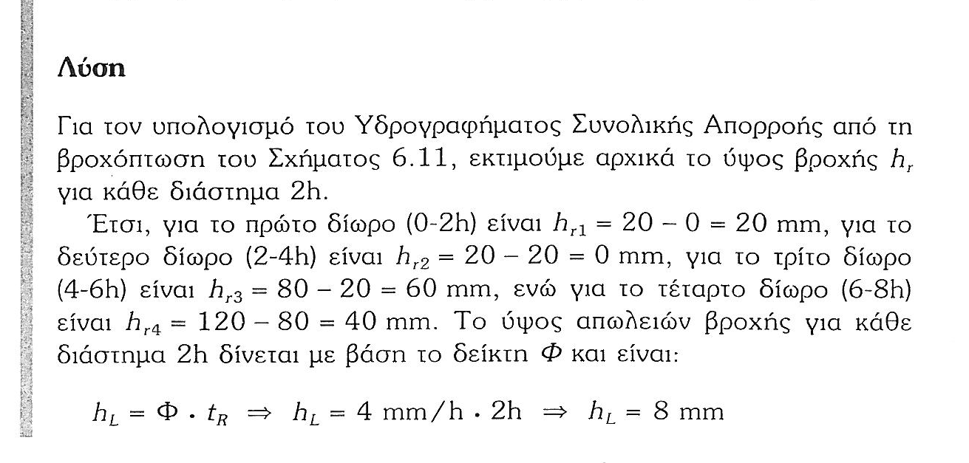
 | ένταση βροχής cm/h | Φ cm/h
1 | 1 | 0.4
2 | 1 | 0.4
3 | 0 | 0.4
4 | 0 | 0.4
5 | 3 | 0.4
6 | 3 | 0.4
7 | 2 | 0.4
8 | 2 | 0.4

